FE Resíduos
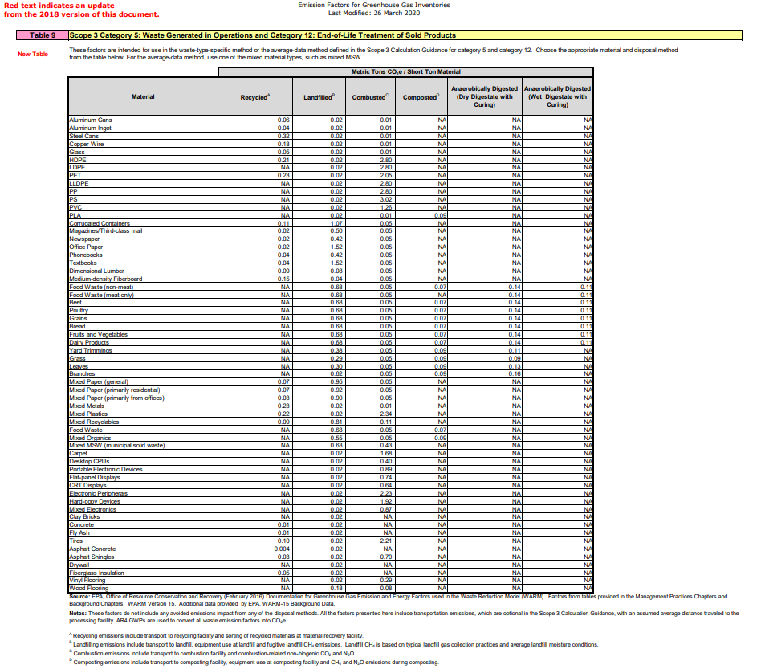
Tipo | Unidade | Destino | Fonte | FE gCO2e / kg | Nota
Resíduos Geral | kg | Geral | Rel Peg. Carbono 21 | 307.96 | Dados RL 21
Resíduos Geral | kg | Aterro | Rel Peg. Carbono 21 | 980.00 | Dados RL 21
Resíduos Geral | kg | Reciclagem | Rel Peg. Carbono 21 | 0.00 | Dados RL 21 |  |  |  |  | Recycling | Combustion | Landfill
Papel e cartao | kg | Reciclagem | EPA ? GHG? | 77.16 |  |  | Activity | Waste type | Unit | kg CO2e | kg CO2e | kg CO2e
Madeira | kg | Reciclagem | EPA ? GHG? | 99.21 |  |  | Other | Books | tonnes | 21.073 | 21.073 | 1,164.100
Metal | kg | Reciclagem | EPA ? GHG? | 253.53 |  |  |  | Glass | tonnes | 21.281 | 21.281 | 8.884
Pneus | kg | Reciclagem | EPA ? GHG? | 110.23 |  |  |  | Clothing | tonnes | 21.281 | 21.281 | 496.683
Veiculos fim de vida | kg | Reciclagem | EPA ? GHG? | 250.00 |  |  | Paper | Paper and board: mixed | tonnes | 21.281 | 21.281 | 1,164.390
Metais ferrosos | kg | Reciclagem | EPA ? GHG? | 352.74
Plástico | kg | Reciclagem | EPA ? GHG? | 242.51
Vidro | kg | Reciclagem | EPA ? GHG? | 55.12 |  |  | Activity | Waste type | Unit | kg CO2e | kg CO2e | kg CO2e
Papel e cartao | kg | Aterro | EPA ? GHG? | 1047.20 |  |  | Refuse | Household residual waste | tonnes |  | 21.281 | 497.045
Madeira | kg | Aterro | EPA ? GHG? | 88.19 |  |  |  | Organic: food and drink waste | tonnes |  | 21.281 | 700.210
Metal | kg | Aterro | EPA ? GHG? | 22.05 |  |  |  | Organic: garden waste | tonnes |  | 21.281 | 646.607
Pneus | kg | Aterro | EPA ? GHG? | 22.05 |  |  |  | Organic: mixed food and garden waste | tonnes |  | 21.281 | 655.987
Metais ferrosos | kg | Aterro | EPA ? GHG? | 22.05 |  |  |  | Commercial and industrial waste | tonnes |  | 21.281 | 520.335
Plástico | kg | Aterro | EPA ? GHG? | 22.05
Vidro | kg | Aterro | EPA ? GHG? | 22.05
Residuos urbanos | kg | Aterro | EPA ? GHG? | 749.58 |  |  | Activity | Waste type | Unit | kg CO2e | kg CO2e | kg CO2e
Eq. Eletrónicos | kg | Aterro | EPA ? GHG? | 22.05 |  |  | Electrical items | WEEE - mixed | tonnes | 21.281 | 21.281 | 8.884
Papel e cartao | kg | Iceneração / Queima | EPA ? GHG? | 55.12 |  |  |  | Batteries | tonnes | 21.281 |  | 8.884
Madeira | kg | Iceneração / Queima | EPA ? GHG? | 55.12
Metal | kg | Iceneração / Queima | EPA ? GHG? | 11.02
Pneus | kg | Iceneração / Queima | EPA ? GHG? | 2436.12 |  |  | Activity | Waste type | Unit | kg CO2e | kg CO2e | kg CO2e
Metais ferrosos | kg | Iceneração / Queima | EPA ? GHG? | 11.02 |  |  | Metal | Metal: mixed cans | tonnes | 21.281 | 21.281 | 8.884
Plástico | kg | Iceneração / Queima | EPA ? GHG? | 2579.42 |  |  |  | Metal: scrap metal | tonnes | 21.281 | 21.281 | 8.884
Vidro | kg | Iceneração / Queima | EPA ? GHG? | 11.02 |  |  |  | Metal: steel cans | tonnes | 21.281 | 21.281 | 8.884
Residuos urbanos | kg | Iceneração / Queima | EPA ? GHG? | 55.12
Eq. Eletrónicos | kg | Iceneração / Queima | EPA ? GHG? | 981.06 |  |  | Activity | Waste type | Unit | kg CO2e | kg CO2e | kg CO2e
Papel e cartao | kg | Reciclagem | DEFRA | 21.28 |  |  | Plastic | Plastics: average plastics | tonnes | 21.281 | 21.281 | 8.884
Papel e cartao | kg | Aterro | DEFRA | 1164.39
Papel e cartao | kg | Iceneração / Queima | DEFRA | 21.28 |  |  | Activity | Waste type | Unit | kg CO2e | kg CO2e | kg CO2e
Vidro | kg | Reciclagem | DEFRA | 21.28 |  |  | Construction | Wood | tonnes | 21.281 | 21.281 | 925.245
Vidro | kg | Aterro | DEFRA | 8.88 |  |  |  | Metals | tonnes | 0.985 |  | 1.264
Vidro | kg | Iceneração / Queima | DEFRA | 21.28 |  |  |  | Mineral oil | tonnes | 21.281 | 21.281
Residuos urbanos | kg | Aterro | DEFRA | 520.33
Residuos urbanos | kg | Iceneração / Queima | DEFRA | 21.28
Eq. Eletrónicos | kg | Reciclagem | DEFRA | 21.28
Eq. Eletrónicos | kg | Aterro | DEFRA | 8.88
Eq. Eletrónicos | kg | Iceneração / Queima | DEFRA | 21.28
Metal | kg | Reciclagem | DEFRA | 21.28 |  |  | Dados 2021?
Metal | kg | Aterro | DEFRA | 8.88
Metal | kg | Iceneração / Queima | DEFRA | 21.28
Baterias | kg | Reciclagem | DEFRA | 21.28
Baterias | kg | Aterro | DEFRA | 8.88 |  |  |  |  | resíduos
Metais ferrosos | kg | Reciclagem | DEFRA | 21.28 |  |  | BT |  | 386
Metais ferrosos | kg | Aterro | DEFRA | 8.88 |  |  | RV |  | 5
Metais ferrosos | kg | Iceneração / Queima | DEFRA | 21.28 |  |  | DT |  | 0
Plástico | kg | Reciclagem | DEFRA | 21.28 |  |  | Ct |  | 0
Plástico | kg | Aterro | DEFRA | 8.88 |  |  | RL |  | 89 |  |  | 289002 |  |  | 0.30795634632
Plástico | kg | Iceneração / Queima | DEFRA | 21.28
Madeira | kg | Reciclagem | DEFRA | 21.28
Madeira | kg | Aterro | DEFRA | 925.24 |  |  | Rodoviária de Lisboa | Resíduos Perigosos | 185183 | kg | Aterro | 98% | 181479.34 | 0.9800 |  | BT | aterro | 99%
Madeira | kg | Iceneração / Queima | DEFRA | 21.28 |  |  | Rodoviária de Lisboa | Resíduos Não Perigosos | 103819 | kg | Reciclagem/Reutilização | 2% | 1.78 | 1.7145223899E-05 |  | BT | Reciclagem | 4%
Metal Cst. | kg | Reciclagem | DEFRA | 0.98
Metal Cst. | kg | Iceneração / Queima | DEFRA | 1.26
Óleo Mineral | kg | Reciclagem | DEFRA | 21.28
Óleo Mineral | kg | Iceneração / Queima | DEFRA | 21.28 |  | short ton | 907.18 | kg | 1.1023170705
Clorofluorcarbonetos, HCFC, HFC | kg | Reciclagem | Rel Peg. Carbono 21 | 0.00 |  | metric ton | 1000 | kg

